流程脑图
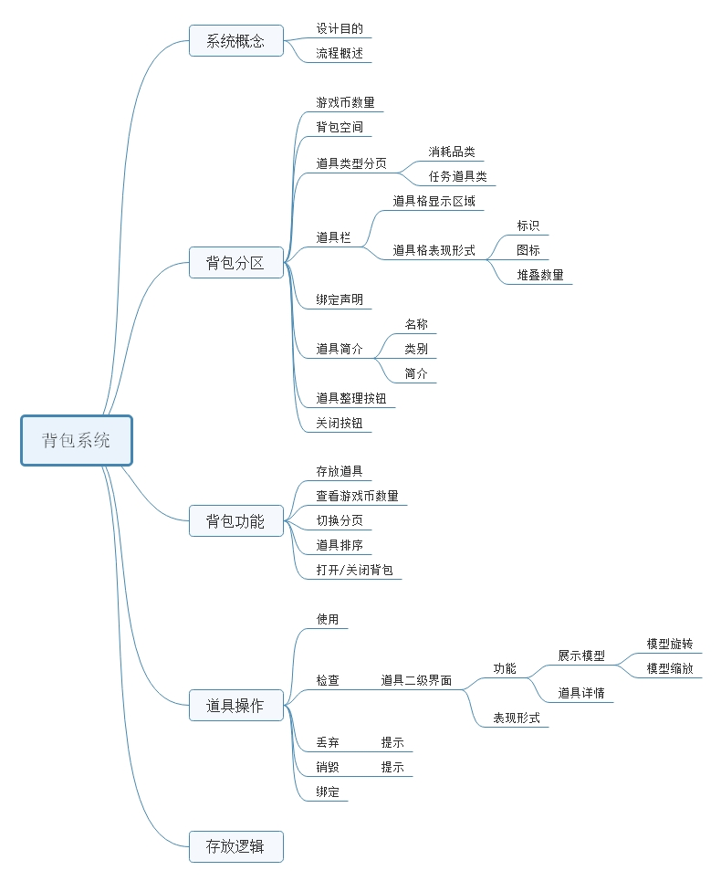

背包系统
 |  |  | 背包系统
 |  |  |  |  |  |  |  |  | 背包入口
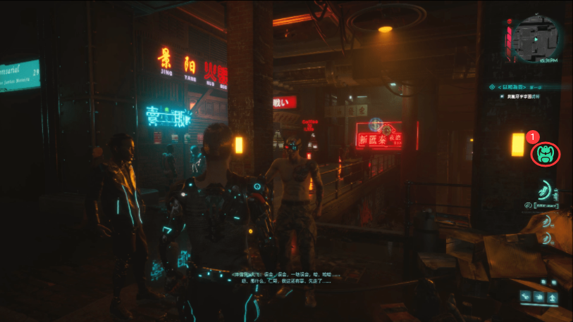
1、系统概念
 | 1.1设计目的：
 |  | 收纳道具、整理道具的载体之一。
 | 1.2流程概述：
 |  | 玩家打开背包可以浏览已获得的所有道具，并且在背包中装备或使用他们。
 |  | 玩家可以在在背包中对道具进行整理，以方便快速浏览和查阅
 |  | 玩家可以在背包中获知道具的详细信息
 |  | 当玩家不想要某些道具的时候，可以通过背包系统来处理它们
2、背包UI：
 | 2.1打开/关闭方式：
 |  | 2.1.1背包入口：
 |  |  | 点击主界面上（右图背包入口①）按钮。打开背包界面
 |  |  | 背包界面未开启时，点击快捷键按钮“B”，打开背包界面
 |  | 2.1.2关闭方式：
 |  |  | 在背包界面点击（右图背包界⑧ |  |  | 按钮），关闭背包界面
 |  |  | 背包界面开启时，点击快捷键按钮“B”，关闭背包界面
 |  |  | 点击背包界面以外的区域关闭背包界面
 |  |  |  |  |  |  |  |  | 背包界面
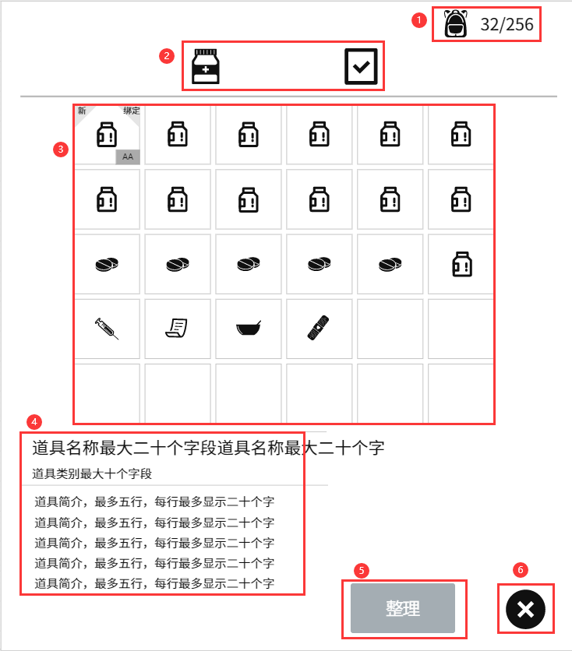
 | 2.2 | 背包界面
 |  | 形式如右图背包界面。

 |  | 2.2.1 | 背包储存量
 |  |  | 如右图背包界面①形式
 |  |  | 表现为图标、AA/BB
 |  |  |  | AA为已占用道具格数量,BB为最大道具格数量

 |  | 2.2.2 | 背包分页
 |  |  | 暂定分为，消耗品，任务道具两页，形式如右图背包界面②，由两个图标组成（读取道具表相应字段）
 |  |  | 点击分页图标，道具栏将展示对应页面下的道具内容
 |  |  | 进入背包时，默认选中消耗品页签
 |  | 2.2.3 | 道具栏
 |  |  | 道具栏是显示道具存放的区域，如右图③，所有已拥有的道具都可以在道具栏中找到。
 |  |  | 未放置道具时显示为，道具栏底图
 |  |  | 放置道具时显示如下图
 |  |  | 图一 |  |  | 图二
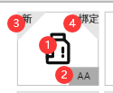
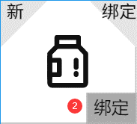

 |  |  | ①道具图标，具体读取道具表相应字段
 |  |  | ②图一AA，代表当前道具叠加数量，当叠加数量为1时，不显示叠加数量。
 |  |  | 不同的道具，最大叠加数量不同，详情读取“道具表-叠加字段”和“道具表-最大叠加字段”
 |  |  | 图二唯一，代表当前道具为唯一道具。在此处标注为唯一。

 |  |  | ③为新获得标识，距玩家上次关闭背包至本次打开背包这段时间，所获得的道具都将在道具格一角标注标识。
 |  |  | 当玩家关闭背包后，所有新获得标识都将清空。直到下次打开背包标注在新获得的道具上。
 |  |  | ④代表该道具是否为绑定状态，详情读取道具表相关字段
 |  |  | 道具栏区域最多展示道具格的数量为M（M读取背包页属性表），当已占有道具格数量>M时，
 |  |  | 最后一行只展示一半，同时在道具栏旁增加一个滚动条（如下图）。
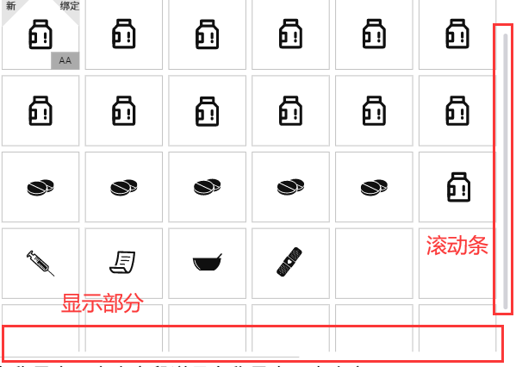

 |  |  | 点击道具图标时，所点击的道具格底图高亮，如下图，②为被点击的道具，其余为未点击道具。
 |  |  | //注释：当点击空道具格时，道具格底图也会高亮，但是无法呼出二级菜单，也没有道具简介
 |  |  | 点击道具图标时，呼出二级菜单。如下图，
 |  |  | 按钮由图标（在左）和文字（在右）组成。
 |  |  | 消耗品二级菜单由“使用”、“检查”、“丢弃”、“拆分”四个按钮组成。
 |  |  | 任务道具二级菜单仅由“检查”按钮组成。
 |  |  | 选鼠标悬浮或是被长按的按钮会显示高亮。
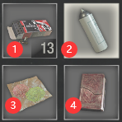
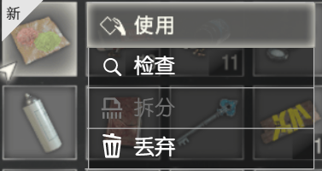
 |  |  | （二级菜单中按钮作用在道具操作中）
 |  |  | 有的道具无法进行某些操作时，道具
 |  |  | 二级菜单相应的按钮图标和文字呈现
 |  |  | 灰色（具体读取道具表相应字段）

 |  |  | 打开背包时默认选中第一个道具格，但
 |  |  | 不显示二级菜单。 若第一个道具格为
 |  |  | 空，则道具简介处也为空。

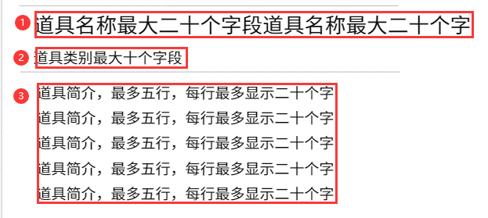
 |  | 2.2.4 | 道具简介
 |  |  | 如右图，此处显示
 |  |  | ①道具名称（具体读取道具表相应字段）
 |  |  | ②道具类别（具体读取道具表相应字段）
 |  |  | ③道具简介（具体读取道具表相应字段）

 |  | 2.2.5 | 道具整理
 |  |  | 右图⑤为道具整理按钮。
 |  |  | 道具排序的方式为按照道具排序序号来排序的，玩家将一个道具格内的道具使用完后，如果不进行
 |  |  | 整理，那么该道具格为空格。 玩家通过点击整理按钮，可以使所有道具重新排列。

 |  |  |  | 未整理前 |  |  | 整理后
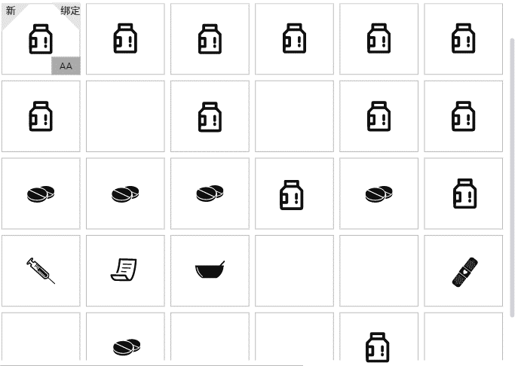
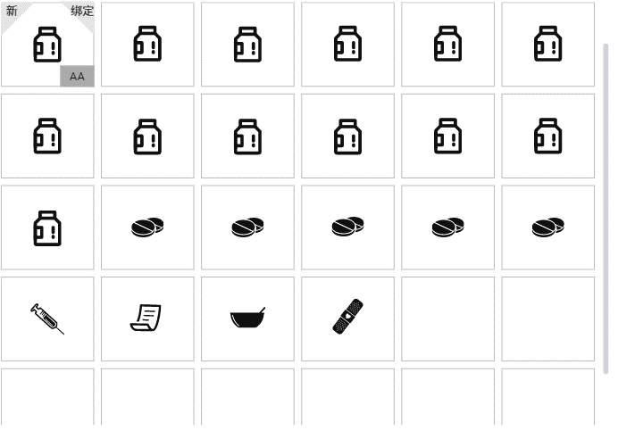

 |  | 2.2.6 | 关闭按钮
 |  |  | 如图⑥为关闭按钮，点击后关闭背包界面。

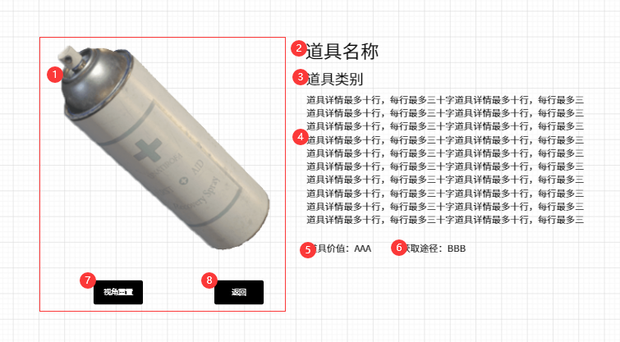
 |  |  |  |  |  |  |  |  | 道具二级界面
3、道具操作
 | 3.1消耗品：
 |  | 使用按钮
 |  | 当点击“使用”时，道具被角色使用，背包内删除一个该道具。
 |  | 检查按钮
 |  | 当点击“检查”时，背包打开道具二级界面，如右图（红框为标注用，实际不存在）。二级界面的模型展示在屏幕中央
 |  | ①为道具模型，玩家鼠标或手指拖动时可以缩放
 |  | ②为道具名称（具体读取道具表相应字段）
 |  | ③为道具类别（具体读取道具表相应字段）
 |  | ④为物品详情（具体读取道具表相应字段）
 |  | ⑤AAA为道具价值（AAA具体读取道具表相应字段）
 |  | ⑥BBB为获取途径（BBB具体读取道具表相应字段）
 |  | ⑦为视角重置按钮。单次点击视角重置为默认视角。
 |  | ⑧点击返回按钮，或是点击红框外的任意区域后关闭道具二级界面

 |  | 拆分按钮
 |  | 拆分的功能为将一个道具格内堆叠的道具分出一部分放在新的道具格内。
 |  | 若当前道具格已满，则点击时提示“玩家当前背包已满！”（下图左）
 |  | 当一个道具格内的道具堆叠数量为1时，则拆分按钮不可点击。
 |  | 玩家点击拆分按钮时，出现拆分二级提示界面，提示玩家需要拆分出多少个道具（下图右）
 |  | 当玩家输入为0的时候，点击确认时提示“最少拆分一个道具”。
 |  | 当玩家输入的数量大于当前道具格堆叠数量的时候，提示“最多可拆分‘x-1‘个道具！”（x为当前道具格内堆叠的数量）。
 |  | 点击确认进行拆分，点击取消退出拆分。
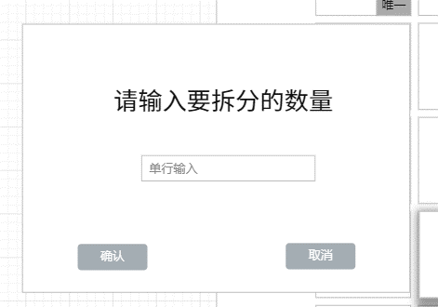
 |  |  |  |  |  |  |  |  | 道具二级菜单

 |  | 丢弃按钮
 |  | 点击丢弃按钮时，系统弹出丢弃二级提示，提示是否丢弃道具，选择取消关闭二级提示，
 |  | 当选择确定时，系统判定该道具所在道具格是否有2个及2个以上的叠加道具，如果有，则弹出丢弃三级提示：
 |  | 请输入想要丢弃的数量。如果没有，则丢弃一个道具，并在玩家半径m处生成一个与所丢弃道具属性一致的道具，系统不会提示。
 |  | （m由策划配置）
 |  | 当玩家输入丢弃的数量为0或是大于该道具格叠加道具的数量并点击确定时，系统弹出丢弃四级提示：最多丢弃y个
 |  | （y为该道具格当前叠加数量），是否全部丢弃？
 |  | 选择确定则全部丢弃，并在玩家半径m处生成一个与所丢弃道具属性与数量一直的道具；选择取消关闭四级提示。
 |  | 丢弃二级提示 |  |  |  | 丢弃三级提示 |  | 丢弃四级提示
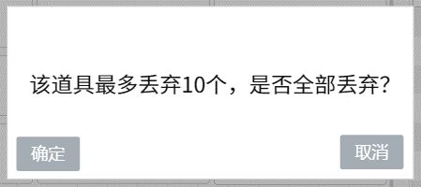

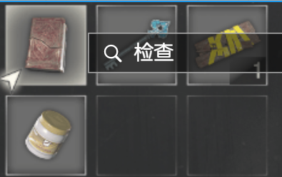
 | 3.2任务道具：
 |  | 检查按钮
 |  | 任务道具的道具二级菜单中只有检查按钮。
 |  | 点击后显示道具二级界面，同消耗品。

4、道具存放逻辑判定
 | 当一件道具存入背包时，先判断道具属于哪种类型（消耗品或任务道具）
 |  | 在相应的道具类型分页下，是否有未达到堆叠上限的同类道具格。如果有，则在相应的道具格中叠加上去。
 |  |  | 如果没有，就查看是否有空余的道具格，如果有，就放入空余道具格中。
 |  |  |  | 如果没有，就提示玩家背包空间不足。
 |  |  |  |  | 并取消道具存入背包。

